成本核算 (目标价)
序 | QAD编码 | 总成名称 | 名称 | 材质 | 数量 | 下料尺寸 |  |  | 重量 |  |  | 含税单价 |  | 材料费 | 加工成本 |  |  |  |  |  |  | 含税合计 | 未税价 | 材料利用率 | 材料利用率复核价（未税） | 未税模具费 | 模具分摊数量 | 模摊费 | 含模摊未税价 | 供应商报价 | 照片 |  |  |  |  |  | 未税
号 |  |  |  |  |  | 长mm | 宽mm | 厚mm | 毛重 | 净重 | 废铁 | 材料 | 废铁 |  | 工序 | 吨位 | 模具性质 | 工序数 | 工序费 | 出件数 | 合计 |  |  |  |  |  |  |  |  |  |  | 原价格-未税 | 厂家涨价差额 | 厂家报价 | 涨幅 | 谈判结果 | 原执行价
20 | SHT0010446 | 销轴固定支架焊接总成 | 支架 | SAPH440 | 1 | 231 | 91 | 3 | 0.495 | 0.337 | 0.158 | 5.86 | 3.40 | 2.36 | 落料 | 160 | 独 | 1 | 0.10 | 1.00 | 0.10 | 4.10 | 3.626 | 68% | 2.82 | 荣昌 | 40000.00 | #VALUE! | #VALUE! | 3.7168 |  | #N/A | 0.1500 | #N/A | #N/A
 |  |  | 销轴 |  | 1 | 36 | 8 |  |  | 0.013 |  | 0.73 |  | 0.73 | 成型 | 100 | 独 | 1 | 0.07 | 1.00 | 0.07
 |  |  |  |  |  |  |  |  |  |  |  |  |  |  | 冲孔 | 80 | 独 | 1 | 0.05 | 1.00 | 0.05
 |  |  |  |  |  |  |  |  |  |  |  |  |  |  | 焊接 |  |  | 4 | 0.05 |  | 0.20

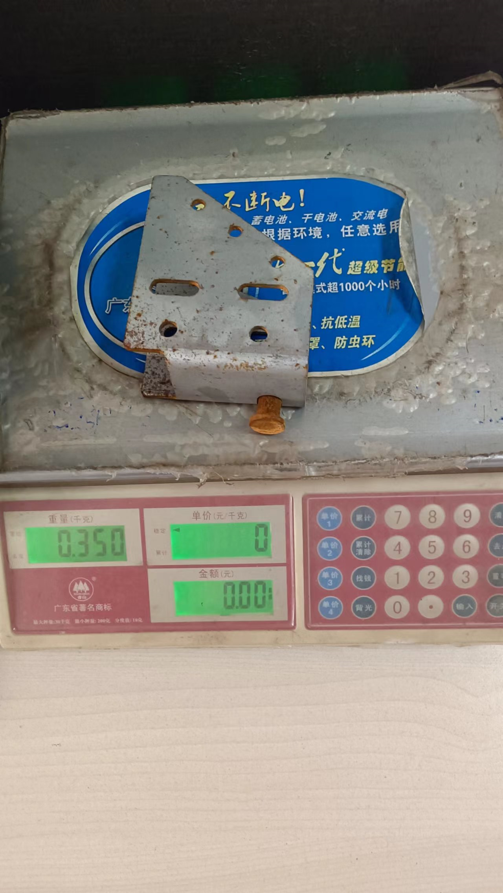
 |  |  | 合计 |  |  |  |  |  |  |  |  |  |  | 3.10 |  |  |  |  |  |  | 0.42

